Sheet1
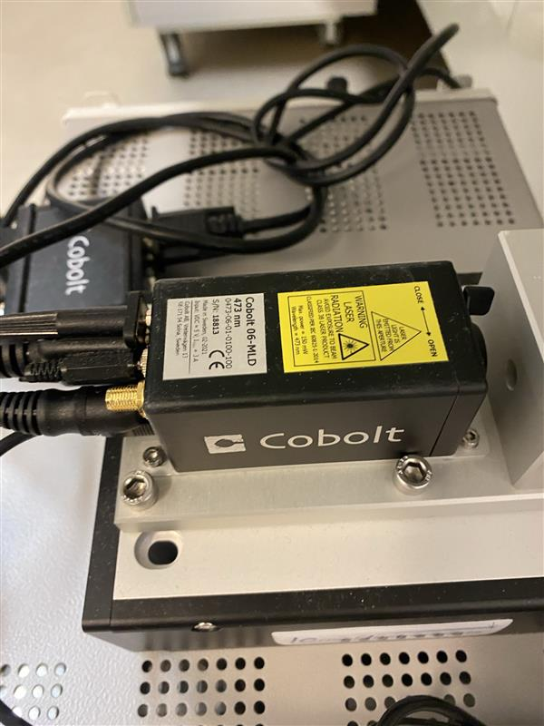
stanza | Manifattura MRI
ID sorgente | 18813
produttore | Cobolt
modello | Cobolt 06-MLD 473nm
l | 473 | nm
φ | <1.3 | mrad
Power | 0.1 | W
Appertura | 0.7+-0.1 | mm
Distanza operatore | 1 | m

se pulsato | No
Energia impulso | / | J
Pulse Rep Frequency | / | Hz
Durata impulso | / | s

Attività della sorgente (ore/anno) | 160
Fattore tempo fascio libero | 0
Fattore possibile interazione con il fascio | 0
Frequenza di allineamento (volte/anno) | 0
Tempo di allineamento (ore/anno) | 0
Modalità di allineamento | Fibra Ottica

FOTO

Breve descrizione dell'utilizzo
FIBER COUPLED LASER SOURCE, optogenetica
Il laser viene misurato in potenza prima di essere inserito tramite fibra ottica nell impianto sul topo, unico momento in cui il fascio e' libero

Product Link
https://hubner-photonics.com/wp-content/uploads/2014/11/D0136-N_Manual-Cobolt-06-01-Series_September_2021.pdf

